会社から出る演出
会社から出る演出

プレイヤー
Ｂ
Ａ

上から見たもの

会社から出る時の方向

前
Ａ
会
Ｂ

会社に入れる
モーション
終了後
プレイヤーＡの会社に、
プレイヤーＢが入っている
状態
Ａの後ろの方向へ出る
プレイヤーＡの会社に入れる

会社から出る時

点滅する
ビルの屋上から弧を描くように、出てくる

会社から出るモーション中は
操作不能。
地面に着地したら、操作できる。

ここから操作可

プレイヤーＢは、会社から出る瞬間から点滅する。無敵状態表すため。
移動してから無敵が終われば、点滅が終わる。

リボン回収
リボン回収演出 | 更新日 | 2016-11-18

NPCを回収する際の処理

■リボンでNPCと他プレイヤーを捕まえて入れる時の演出
●入れる瞬間の体の向き + 速度 + 色(パーティクル)
・NPCは捕まった瞬間に捕まえたプレイヤーの方に向き、捕まっている方向のまま入る。
・難しいので頭からではなく立ったまま入る(仮)。
・速度は一斉に入るなら少し遅く、一人ずつ入るなら一人ひとりの間隔をかなり短く。
・入った瞬間のみパーティクル描画。
●会社に入れてる最中でも無敵無し。
●プレイヤーではなく会社に向かって入る。

リボンで捉えられた判定の後
NPCの暴れ小モーションを開始する。(リソースはまだ未完成)



地面に着地した瞬間からリボンのテクスチャを切り替える。
現在の体を縛るテクスチャ

回収時のパーティクル

手元に引き寄せた後にリボンに回収する遷移

■会社に入る際の演出について
・ＮＰＣが会社に移動するまでの移動時間
0.5秒 要調整
・ＮＰＣが会社に移動する際は移動と同時に縮小を行う。この際、会社に到達時のサイズは0とする
・パーティクルについて
ＮＰＣの移動と同時に細かなパーティクルを飛ばす

足元まで引き寄せるとNPCはプレイヤーをの頭上を飛び越して会社に入る。

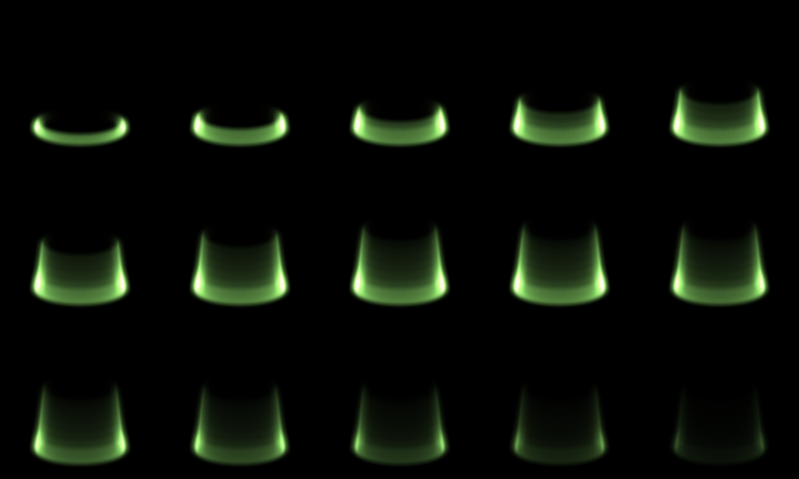

入ると同時ににパーティクルを表示。
プレイヤー(仮)か会社を中心に展開する。
表示時間は開始から終了まで
1秒～1.5秒(仮)。

